Sheet1
推挽开关电源电路板 | 序 号 | 代号 | 名称/规格 | 封 装 | 数 量 | 备注
 | 1 | C1, C2, C5, C6 | 贴片电容(三星) 0805X106K250NT 10uF (106) ±10% 25V X5R | C0805 | 4 | 立创
 | 2 | C3, C4, C7, C8, C10 | 贴片电容(三星) CL21B104KBCNNNC 100nF (104) ±10% 50V | C0805 | 5
 | 3 | C13, C15 | 贴片电容(三星) CL21B222KCANNNC 2.2nF (222) ±10% 100V | C0805 | 2
 | 4 | D1, D2, D3, D4, D5, D6, D8, D9 | 贴片开关二极管(恩智浦) BAV99 开关二极管 | SOT-23-3L | 8
 | 5 | D7 | 贴片整流二极管(立创LC) 1N4007(M7) 整流二极管 4007(M7) | SMA | 1
 | 6 | F1, F2, F3, F4, F5, F6, F7, F8 | 贴片跳线开关 半圆短路点 短路点 | SCP-2 | 8
 | 7 | L1 | 直插变压器(国产) EPC13-15-5-20*3 定制变压器输出5V，20V*3 | EPC13-11 | 1 | 淘宝
 | 8 | P1, P3 | 标准插针(国产) HDR1X8 2.54间距插针 ?P | HDR1*8 | 2 | 立创
 | 9 | Q1, Q2 | 直插三极管(江苏长电) 2SC1008Y NPN三极管 | TO-92-3 | 2
 | 10 | R1, R2, R3, R4 | 贴片电阻(厚声) 0805W8F4702T5E 47KΩ (4702) ±1% | R0805 | 4
 | 11 | R6, R12 | 贴片电阻(厚声) 0805W8F2100T5E 210Ω (2100) ±1% | R0805 | 2
 | 12 | R8, R11 | 贴片电阻(厚声) 0805W8F2403T5E 240KΩ (2403) ±1% | R0805 | 2
 | 13 | JC1001-1 | 电路板JC1001-1 |  | 1 | 嘉立创
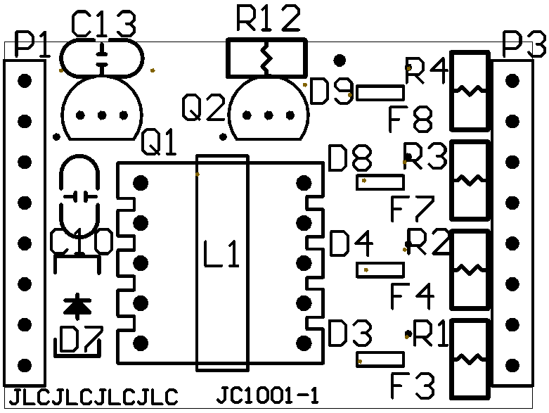
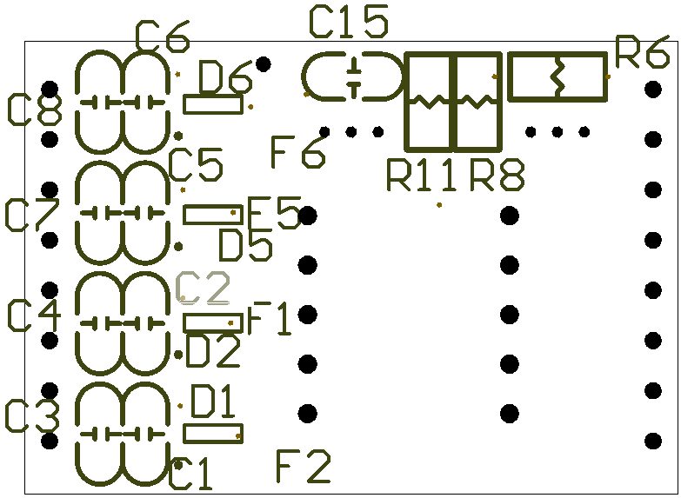

 |  | 修订时间 | 2016年10月21日 09:21:18

